Sheet1
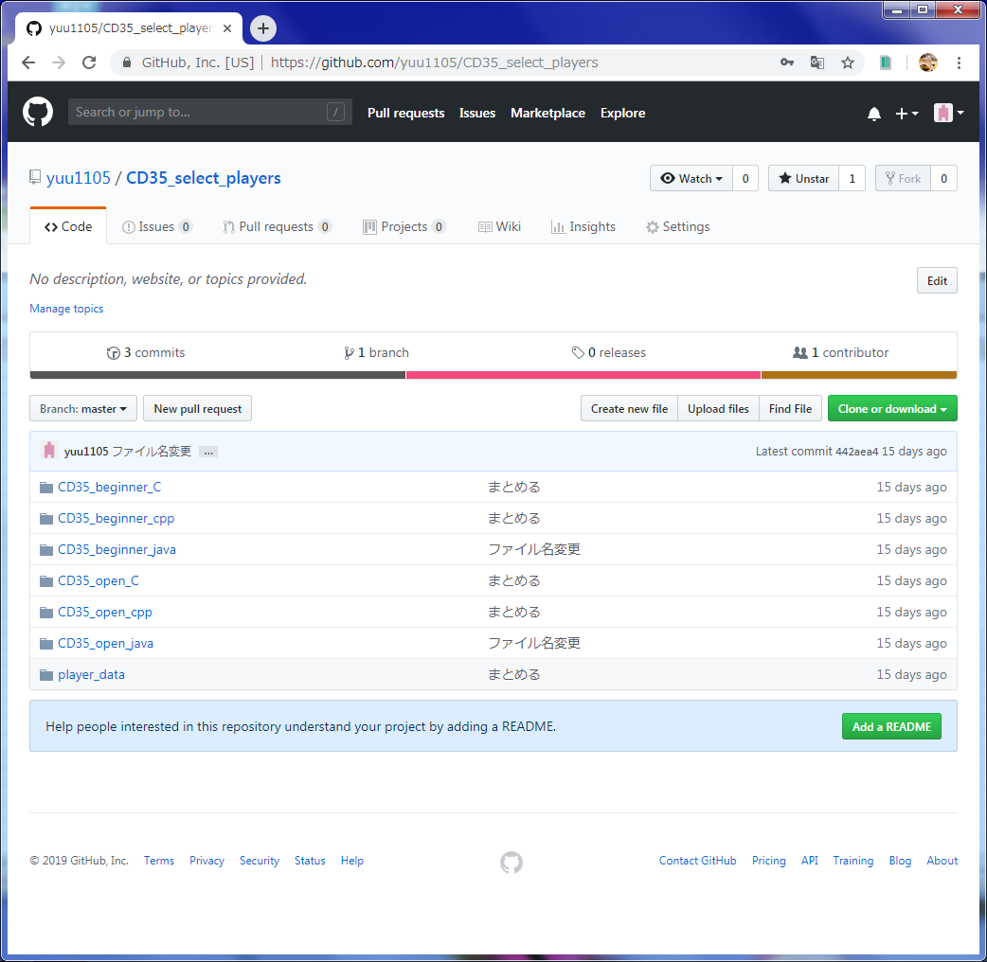

サインイン後クリック

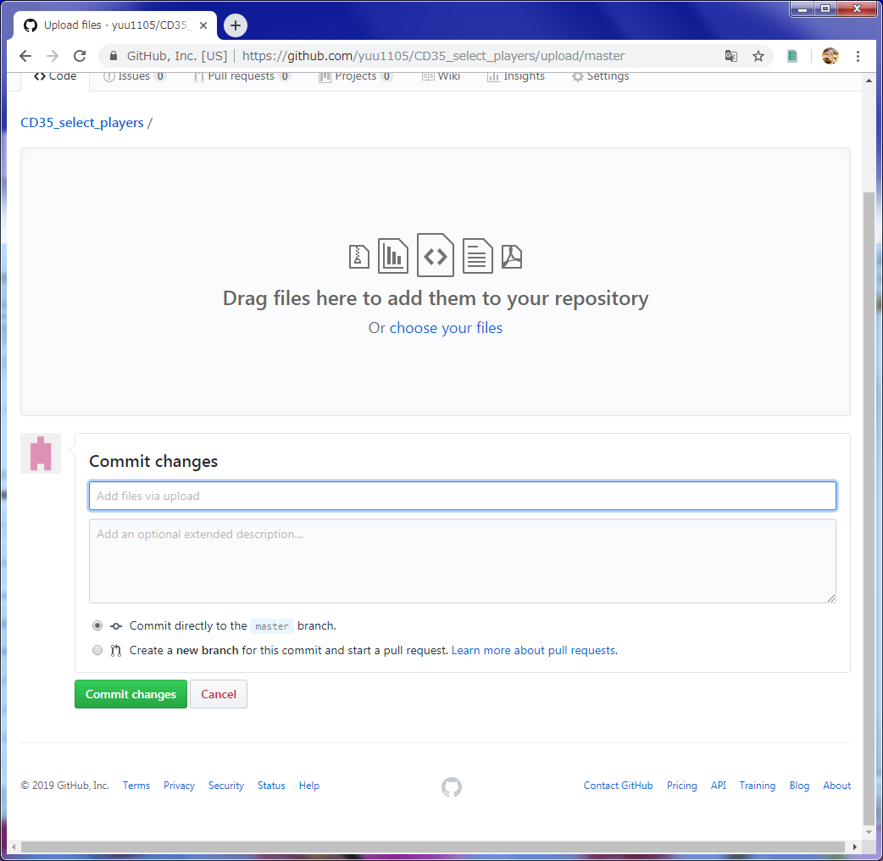

コミットしたいファイルをD&Dするか、リンクをクリックして選択する。

コミット時のコメント記述

↑を記述したらボタン押下して、ファイルをコミット

